Sheet1
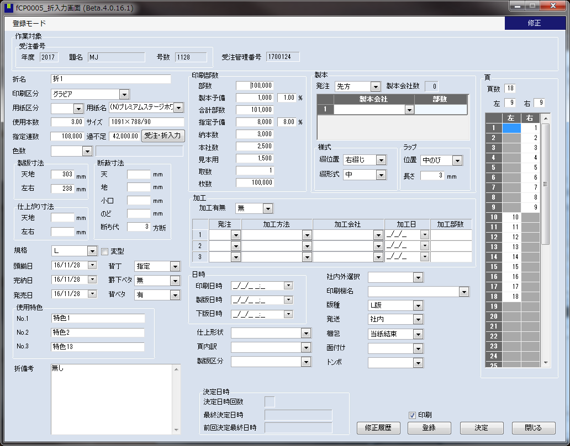

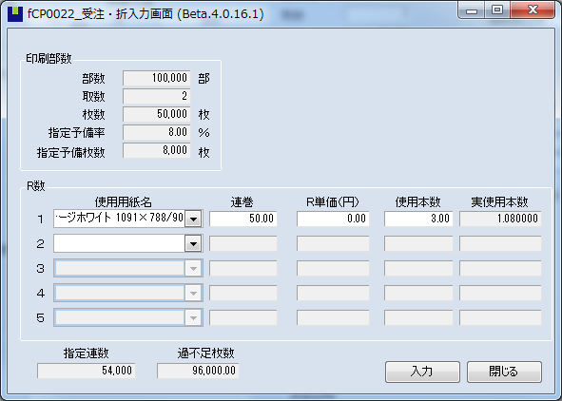

◆変更前 |  |  |  | ◆変更後

部数 | 100000 |  |  | 実数 | 100000
製本予備 | 1000 | 製本予備％ | 1 | 通し数 | 50000 | 取数 | 2
合計部数 | 101000 |  |  | 印刷予備 | 4000 | 印刷予備％ | 8
指定予備 | 8000 | 指定予備％ | 8 | 製本予備 | 500 | 製本予備％ | 1
納本数 | 3000 |  |  | 合計枚数 | 54500
本社数 | 2500 |  |  | 納本数 | 3000
見本用 | 1500 |  |  | 本社数 | 2500
取数 | 2 |  |  | 見本用 | 1500
枚数 | 50000

◆過不足の計算

◆変更前 |  |  |  | ◆変更後

指定連数 | （部数 + 指定予備） / 取数 |  |  | 指定連数 | （実数 + 印刷予備 + 製本予備） / 取数
過不足枚数 | （連巻 * 使用本数 * 1000）-指定連数 |  |  | 過不足枚数 | 変更なし

◆校了指図票 |  |  |  |  |  |  |  | ◆受注連絡票

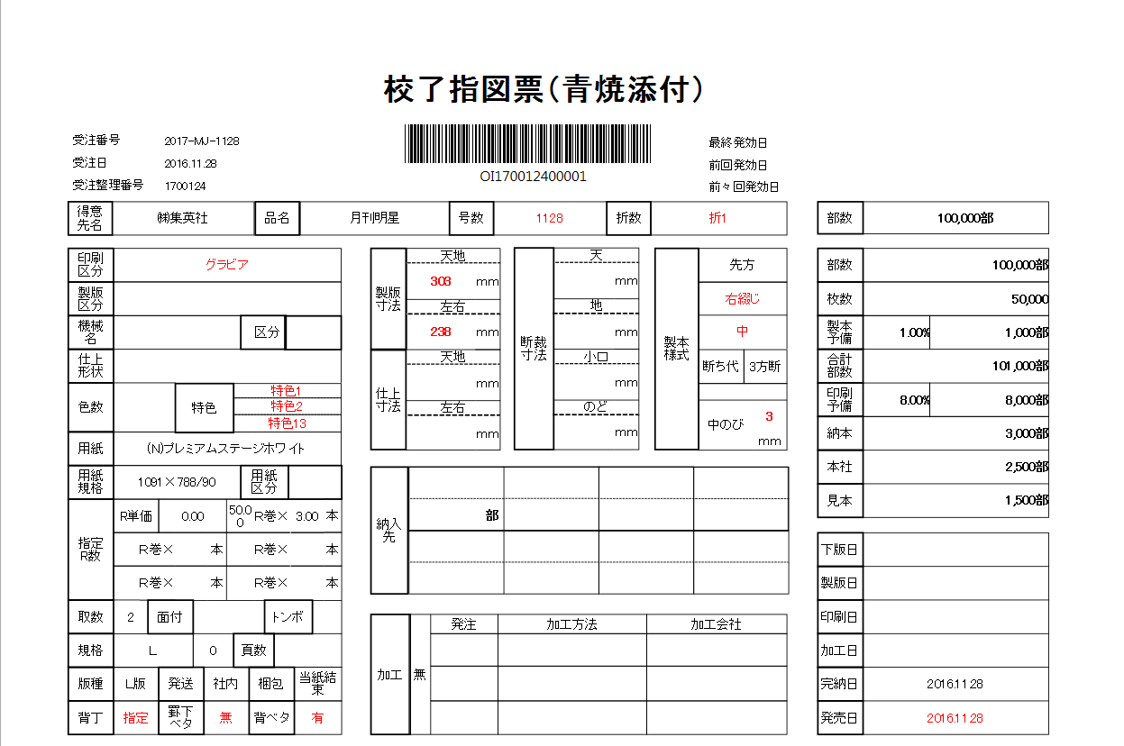
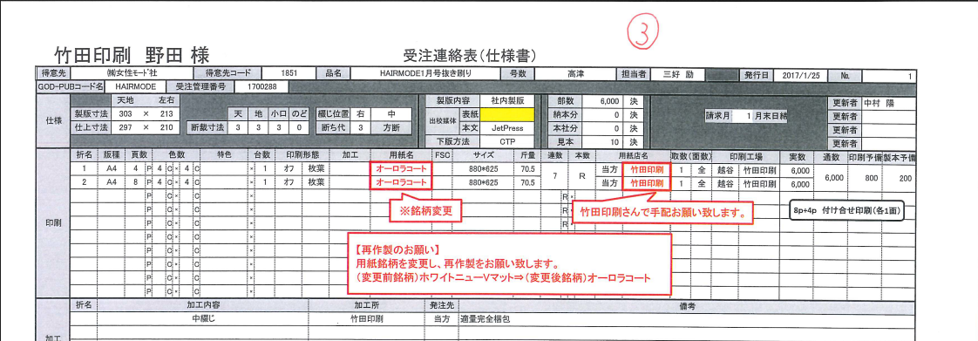
受注データの「部数」から取得
「実数」から取得

「実数」から取得

「通し数」から取得

「通し数」から取得

